Plan1
DIAGRAMA DE ATIVIDADES | DIAGRAMA DE ATIVIDADES
O que é um Diagrama de Atividades? | Diagrama de Atividades: é um diagrama que tem a missão de mostrar detalhadamente o fluxo de execução do sistema passo-a-passo por através de um fluxograma. Ele é semelhante a um Diagrama de Casos de Uso, mas enquanto o foco do Diagrama de Casos de Uso é mostrar somente as funcionalidades de um sistema, o Diagrama de Atividades mostra detalhadamente cada caso, aplica as operações sobre todas as áreas organizacionais envolvidas (atores), pode aplicar lógica para demostrar que fluxo a execução segue se uma ação for tomada em detrimento da outra e mostra até processamentos em paralelo. Ou seja, podemos ter uma vista ampla de todas as atividades detalhadamente.
Em que momento devemos usar um Diagrama de Atividades? | Podemos escolher o tipo de representação em que desejamos usar o nosso Diagrama de Atividades, ele poderá mostrar desde uma parte do procedimento até o procedimento completo (embora isso não seja muito indicado), na maioria das organizações os Diagramas de Atividades são usados nas seguintes situações: - Para mostrar Atividades em Processamento; - Para mostrar a Interação entre as Unidades Organizacionais (atores) de um negócio; - Parar mostrar detalhadamente os Cenários de um Diagrama de Caso de Uso;
Quais são algumas Ferramentas UML que nós utilizamos para representar um Diagrama de Atividades? | As ferramentas UML mais utilizadas para representar um Diagrama de Atividades são: - Círculo: Indica o início do diagrama; - Círculo Margeado: Indica o fim do diagrama; - Seta: Para indicar o fluxo do diagrama; - Retângulo: Para mostrar a ação que deve ser tomada a seguir; - Losângulo: Para mostrar um ponto de decisão; - Divisórias: São retângulos transparentes que englobam o fluxo, cada divisória recebe o nome da área organizacional que engloba o fluxo naquele ponto de execução, se o fluxo estiver passando por dentro da área, é sinal de que uma ação é esperada por áquela área organizacional; OBS: Lembrando que essas são as ferramentas mais comuns, existem outras, caso o nosso sistema exija implementações mais complexas, podemos pesquisar mais a fundo essas ferramentas para implementá-las no nosso código.
- reservada para a questão acima -
- reservada para a questão acima -
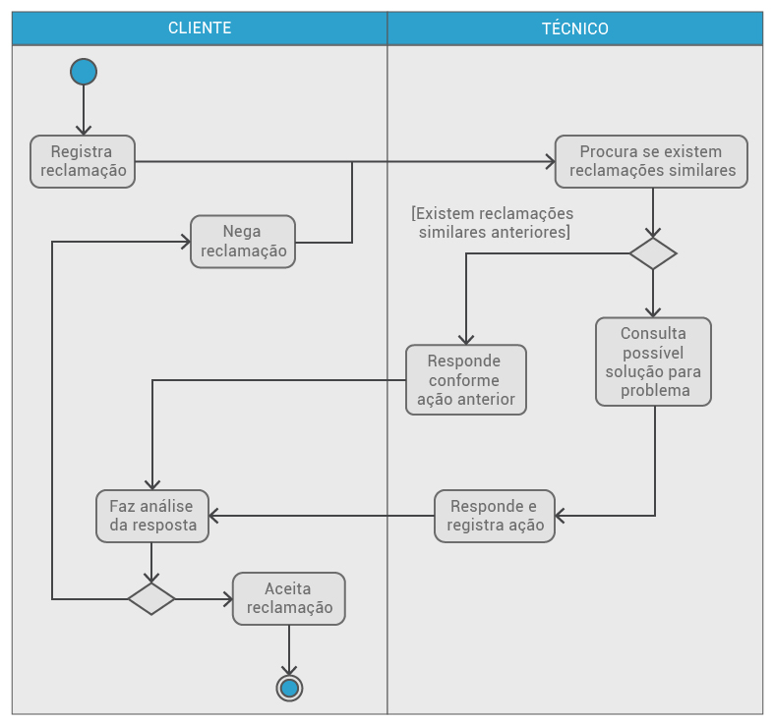
Ilustre um Diagrama de Atividades implementado: (Perceba que pegamos como exemplo o diagrama da aula 212, sobre reclamações de um cliente, pegando somente a interação entre a reclamação da área organizacional Cliente e os passos que a área organizacional Técnico deve tomar para solucionar o problema. Note como cada ferramenta UML é utilizada e como as áreas organizacionais englobam o fluxo, fazendo com que as ações executadas em cada área fiquem dentro somente da área reservada para representar a área organizacional.)

- reservada para a questão acima -

